Sheet1
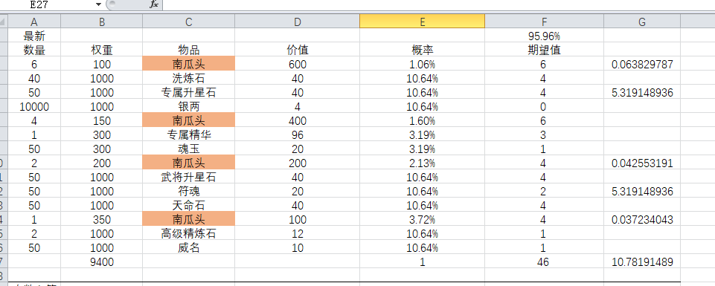
id
int | int | int | int | int | int | int | int | int | int | int | string | int
id | 类型 | 期数 | 奖励类型1 | 奖励类型值1 | 奖励数量1 | 权重 | x | x次不出增加权重 | 排序 | 品质 | 备注 | 价格
Both | Both | Both | Both | Both | Both | Both | Both | Both | Excluded | Both | Excluded | Excluded
id | type | round | reward_type1 | reward_value1 | reward_size1 | weight | x_number | add_x_weight | or | quality | sth | price
110001 | 11 | 1 | 9 | 1013 | 6 | 100 |  |  |  | 15 | 南瓜头
110002 | 11 | 1 | 9 | 601 | 40 | 1000 |  |  |  | 10 | 洗炼石
110003 | 11 | 1 | 9 | 302 | 50 | 1000 |  |  |  | 18 | 专属升星石
110004 | 11 | 1 | 1 | 0 | 10000 | 1000 |  |  |  | 15 | 银两
110005 | 11 | 1 | 9 | 1013 | 4 | 150 |  |  |  | 18 | 南瓜头
110006 | 11 | 1 | 9 | 711 | 1 | 300 |  |  |  | 10 | 专属精华
110007 | 11 | 1 | 21 | 0 | 50 | 300 |  |  |  | 15 | 魂玉
110008 | 11 | 1 | 9 | 1013 | 2 | 200 |  |  |  | 15 | 南瓜头
110009 | 11 | 1 | 9 | 301 | 50 | 1000 |  |  |  | 10 | 武将升星石
110010 | 11 | 1 | 29 | 0 | 50 | 1000 |  |  |  | 18 | 符魂
110011 | 11 | 1 | 9 | 401 | 50 | 1000 |  |  |  | 15 | 天命石
110012 | 11 | 1 | 9 | 1013 | 1 | 350 |  |  |  | 15 | 南瓜头
110013 | 11 | 1 | 9 | 503 | 2 | 1000 |  |  |  | 8 | 高级精炼石
110014 | 11 | 1 | 24 | 0 | 50 | 1000 |  |  |  | 10 | 威名

